Hoja1
Nuestro grupo de amigos adquirió una PSP con un disco de 6GB y queremos instalarle la mayor cantidad de juegos posibles de una lista de 15 juegos que armamos entre todos. | 6 GB = | EQUIVALE A 48000000000 bits

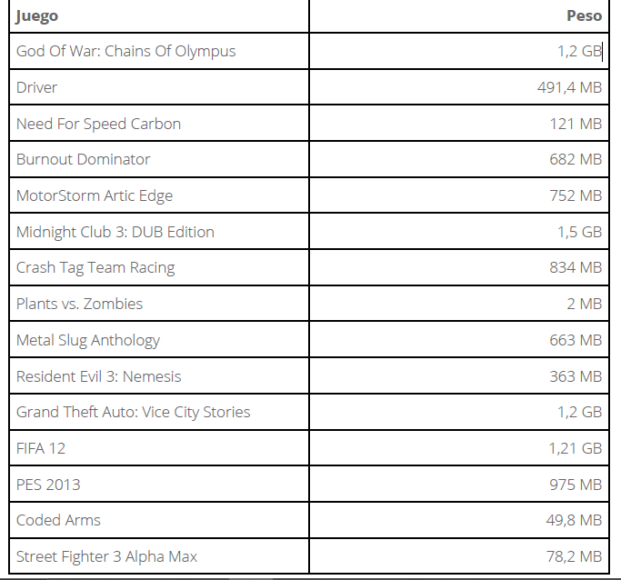
 | Equivalencia

 | 9600000000 | bit

 | 3931200000 | bit

 | 968000000 | bit

 | 5456000000 | bit

 | 6016000000 | bit

 | 12000000000 | bit

 | 6672000000 | bit

 | 16000000 | bit

 | 5304000000 | bit

 | 2904000000 | bit

 | 9600000000 | bit

 | 9680000000 | bit

 | 7800000000 | bit

 | 398400000 | bit

 | 625600000 | bit

SUMATORIA TOTAL DE JUEGOS | 80971200000 | bit | equivale= | 10.1214 GB

SUMATORIA TOTAL DE JUEGOS QUE SE PUEDEN INCLUIR DENTRO DE UNA MEMORIA DE 6GB | 46867200000 | bit | equivale= | 5.45606 GB
(Los juegos que se pueden agregar son los que tienen la carita contenta)

